PLANILHA PARA ESCOLA
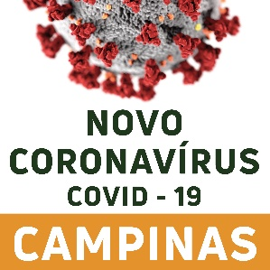 | PLANILHA DE INVESTIGAÇÃO DE SÍNDROME GRIPAL E COVID-19 NAS INSTITUIÇÕES DE ENSINO MÉDIO, FUNDAMENTAL 1 E 2, EDUCAÇÃO INFANTIL E CRECHES - Edição 4. VERSÃO AGOSTO/2022
Nome da Escola | Tipo de escola | Categoria do Caso | Nome do caso | Data de Nascimento | Idade (anos) | Telefone de contato | Turma/Agrupamento | Quais sintomas apresentou? | Último dia presencial na instituição | Data do início de sintomas | Data da coleta do exame? | Exame coletado | Resultado do exame | Teve contato com caso de covid-19? | Número de dose de vacina
 |  |  |  |  |  |  |  |  |  |  |  |  | Positivo |  | 1 dose

